Layout màn hình
Tên hệ thống |  | Chức năng |  | Tài liệu | Người phụ trách
Tool Manager |  | T1001 | Quản lý script | Layout màn hình | Tú Điền

Layout màn hình
 | Màn hình hiển thị danh sách script
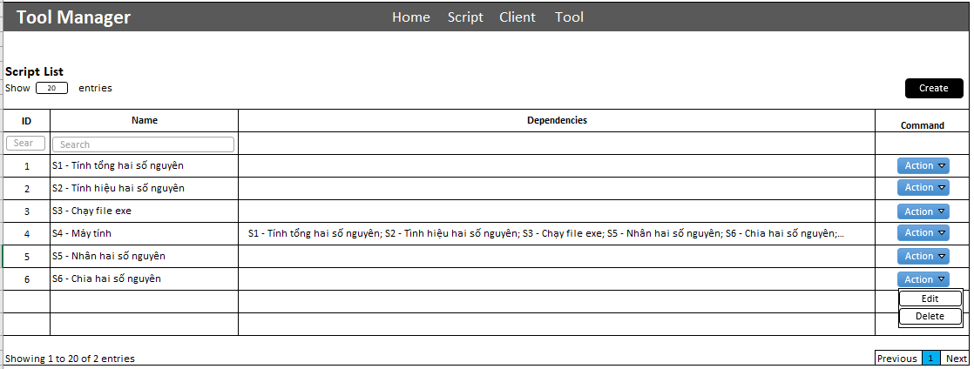

 | Màn hình thêm mới
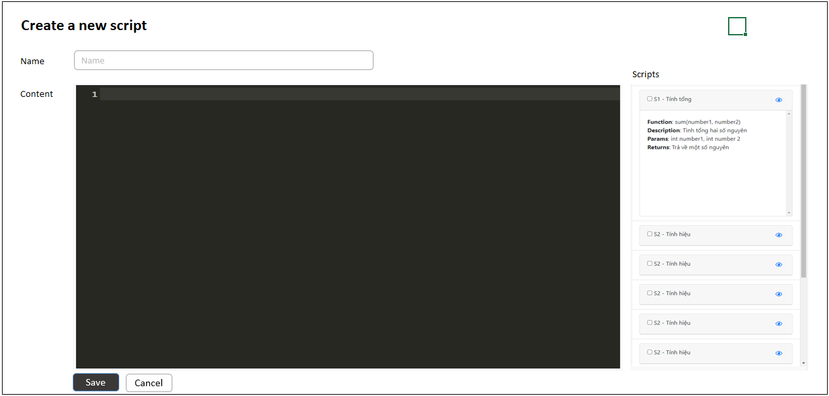

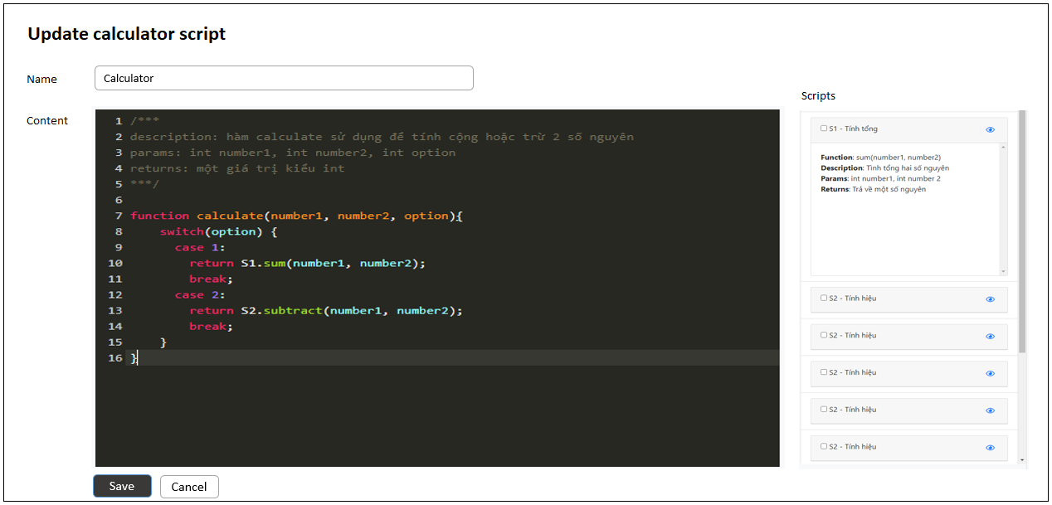
 | Màn hình cập nhật script

